指标
序号 | 日期 | 工业增加值:当月同比
 | 指标名称 | 工业增加值:当月同比
 | 指标ID | EMM00008445
 | 频率 | 月
 | 单位 | %
 | 时间区间 | 1990-01~2024-12
 | 来源 | 国家统计局
 | 国家 | 中国
 | 更新时间 | 2025-01-17
 | 表名 | 规模以上工业增加值:当月(月)
1 | 1990-01 | -21.10
2 | 1990-02 | 5.00
3 | 1990-03 | 0.80
4 | 1990-04 | 1.70
5 | 1990-05 | 3.30
6 | 1990-06 | 5.00
7 | 1990-07 | 2.50
8 | 1990-08 | 4.20
9 | 1990-09 | 6.70
10 | 1990-10 | 10.90
11 | 1990-11 | 12.60
12 | 1990-12 | 12.60
13 | 1991-01 | 23.50
14 | 1991-02 | 9.20
15 | 1991-03 | 10.90
16 | 1991-04 | 10.90
17 | 1991-05 | 10.90
18 | 1991-06 | 9.20
19 | 1991-07 | 10.90
20 | 1991-08 | 11.80
21 | 1991-09 | 12.60
22 | 1991-10 | 11.80
23 | 1991-11 | 7.60
24 | 1991-12 | 5.00
25 | 1992-01 | 10.90
26 | 1992-02 | 18.50
27 | 1992-03 | 16.80
28 | 1992-04 | 15.10
29 | 1992-05 | 14.30
30 | 1992-06 | 16.80
31 | 1992-07 | 19.30
32 | 1992-08 | 17.60
33 | 1992-09 | 17.60
34 | 1992-10 | 18.50
35 | 1992-11 | 21.80
36 | 1992-12 | 26.90
37 | 1993-01 | 8.40
38 | 1993-02 | 27.70
39 | 1993-03 | 21.80
40 | 1993-04 | 21.00
41 | 1993-05 | 22.70
42 | 1993-06 | 25.20
43 | 1993-07 | 21.00
44 | 1993-08 | 19.30
45 | 1993-09 | 16.00
46 | 1993-10 | 13.40
47 | 1993-11 | 16.00
48 | 1993-12 | 25.20
49 | 1994-01 | 27.70
50 | 1994-02 | 3.40
51 | 1994-03 | 16.00
52 | 1994-04 | 16.80
53 | 1994-05 | 17.60
54 | 1994-06 | 15.10
55 | 1994-07 | 15.10
56 | 1994-08 | 29.40
57 | 1994-09 | 21.80
58 | 1994-10 | 24.40
59 | 1994-11 | 23.50
60 | 1994-12 | 18.50
61 | 1995-01 | 11.40
62 | 1995-02 | 15.50
63 | 1995-03 | 16.40
64 | 1995-04 | 15.40
65 | 1995-05 | 13.10
66 | 1995-06 | 13.90
67 | 1995-07 | 13.60
68 | 1995-08 | 11.80
69 | 1995-09 | 11.40
70 | 1995-10 | 12.90
71 | 1995-11 | 12.10
72 | 1995-12 | 14.90
73 | 1996-01 | 16.90
74 | 1996-02 | 12.20
75 | 1996-03 | 12.20
76 | 1996-04 | 13.70
77 | 1996-05 | 13.10
78 | 1996-06 | 13.80
79 | 1996-07 | 12.20
80 | 1996-08 | 10.60
81 | 1996-09 | 13.70
82 | 1996-10 | 13.30
83 | 1996-11 | 13.40
84 | 1996-12 | 14.00
85 | 1997-01 | 10.30
86 | 1997-02 | 10.40
87 | 1997-03 | 13.50
88 | 1997-04 | 11.90
89 | 1997-05 | 11.90
90 | 1997-06 | 12.10
91 | 1997-07 | 8.40
92 | 1997-08 | 10.90
93 | 1997-09 | 11.10
94 | 1997-10 | 11.80
95 | 1997-11 | 11.60
96 | 1997-12 | 9.20
97 | 1998-01 | 1.80
98 | 1998-02 | 9.50
99 | 1998-03 | 9.00
100 | 1998-04 | 7.20
101 | 1998-05 | 8.00
102 | 1998-06 | 7.90
103 | 1998-07 | 7.60
104 | 1998-08 | 7.90
105 | 1998-09 | 10.20
106 | 1998-10 | 10.60
107 | 1998-11 | 11.00
108 | 1998-12 | 11.50
109 | 1999-01 | 17.90
110 | 1999-02 | 2.10
111 | 1999-03 | 9.00
112 | 1999-04 | 9.10
113 | 1999-05 | 8.90
114 | 1999-06 | 9.10
115 | 1999-07 | 9.30
116 | 1999-08 | 9.50
117 | 1999-09 | 8.20
118 | 1999-10 | 7.00
119 | 1999-11 | 7.60
120 | 1999-12 | 7.40
121 | 2000-01 | 8.90
122 | 2000-02 | 12.00
123 | 2000-03 | 11.90
124 | 2000-04 | 11.40
125 | 2000-05 | 11.50
126 | 2000-06 | 12.20
127 | 2000-07 | 12.80
128 | 2000-08 | 12.80
129 | 2000-09 | 12.00
130 | 2000-10 | 11.40
131 | 2000-11 | 10.60
132 | 2000-12 | 10.40
133 | 2001-01 | 2.30
134 | 2001-02 | 19.00
135 | 2001-03 | 12.10
136 | 2001-04 | 11.50
137 | 2001-05 | 10.20
138 | 2001-06 | 10.10
139 | 2001-07 | 8.10
140 | 2001-08 | 8.10
141 | 2001-09 | 9.50
142 | 2001-10 | 8.80
143 | 2001-11 | 7.90
144 | 2001-12 | 8.70
145 | 2002-01 | 18.60
146 | 2002-02 | 2.70
147 | 2002-03 | 10.90
148 | 2002-04 | 12.10
149 | 2002-05 | 12.90
150 | 2002-06 | 12.40
151 | 2002-07 | 12.80
152 | 2002-08 | 12.70
153 | 2002-09 | 13.80
154 | 2002-10 | 14.20
155 | 2002-11 | 14.50
156 | 2002-12 | 14.90
157 | 2003-01 | 14.80
158 | 2003-02 | 19.80
159 | 2003-03 | 16.90
160 | 2003-04 | 14.90
161 | 2003-05 | 13.70
162 | 2003-06 | 16.90
163 | 2003-07 | 16.50
164 | 2003-08 | 17.10
165 | 2003-09 | 16.30
166 | 2003-10 | 17.20
167 | 2003-11 | 17.90
168 | 2003-12 | 18.10
169 | 2004-01 | 7.20
170 | 2004-02 | 23.20
171 | 2004-03 | 19.40
172 | 2004-04 | 19.10
173 | 2004-05 | 17.50
174 | 2004-06 | 16.20
175 | 2004-07 | 15.50
176 | 2004-08 | 15.90
177 | 2004-09 | 16.10
178 | 2004-10 | 15.70
179 | 2004-11 | 14.80
180 | 2004-12 | 14.40
181 | 2005-01 | 20.90
182 | 2005-02 | 7.60
183 | 2005-03 | 15.10
184 | 2005-04 | 16.00
185 | 2005-05 | 16.60
186 | 2005-06 | 16.80
187 | 2005-07 | 16.10
188 | 2005-08 | 16.00
189 | 2005-09 | 16.50
190 | 2005-10 | 16.10
191 | 2005-11 | 16.60
192 | 2005-12 | 16.50
193 | 2006-01 | 12.60
194 | 2006-02 | 20.10
195 | 2006-03 | 17.80
196 | 2006-04 | 16.60
197 | 2006-05 | 17.90
198 | 2006-06 | 19.50
199 | 2006-07 | 16.70
200 | 2006-08 | 15.70
201 | 2006-09 | 16.10
202 | 2006-10 | 14.70
203 | 2006-11 | 14.90
204 | 2006-12 | 14.70
205 | 2007-02 | 12.60
206 | 2007-03 | 17.60
207 | 2007-04 | 17.40
208 | 2007-05 | 18.10
209 | 2007-06 | 19.40
210 | 2007-07 | 18.00
211 | 2007-08 | 17.50
212 | 2007-09 | 18.90
213 | 2007-10 | 17.90
214 | 2007-11 | 17.30
215 | 2007-12 | 17.40
216 | 2008-02 | 15.40
217 | 2008-03 | 17.80
218 | 2008-04 | 15.70
219 | 2008-05 | 16.00
220 | 2008-06 | 16.00
221 | 2008-07 | 14.70
222 | 2008-08 | 12.80
223 | 2008-09 | 11.40
224 | 2008-10 | 8.20
225 | 2008-11 | 5.40
226 | 2008-12 | 5.70
227 | 2009-02 | 11.00
228 | 2009-03 | 8.30
229 | 2009-04 | 7.30
230 | 2009-05 | 8.90
231 | 2009-06 | 10.70
232 | 2009-07 | 10.80
233 | 2009-08 | 12.30
234 | 2009-09 | 13.90
235 | 2009-10 | 16.10
236 | 2009-11 | 19.20
237 | 2009-12 | 18.50
238 | 2010-02 | 12.80
239 | 2010-03 | 18.10
240 | 2010-04 | 17.80
241 | 2010-05 | 16.50
242 | 2010-06 | 13.70
243 | 2010-07 | 13.40
244 | 2010-08 | 13.90
245 | 2010-09 | 13.30
246 | 2010-10 | 13.10
247 | 2010-11 | 13.30
248 | 2010-12 | 13.50
249 | 2011-02 | 14.90
250 | 2011-03 | 14.80
251 | 2011-04 | 13.40
252 | 2011-05 | 13.30
253 | 2011-06 | 15.10
254 | 2011-07 | 14.00
255 | 2011-08 | 13.50
256 | 2011-09 | 13.80
257 | 2011-10 | 13.20
258 | 2011-11 | 12.40
259 | 2011-12 | 12.80
260 | 2012-02 | 21.30
261 | 2012-03 | 11.90
262 | 2012-04 | 9.30
263 | 2012-05 | 9.60
264 | 2012-06 | 9.50
265 | 2012-07 | 9.20
266 | 2012-08 | 8.90
267 | 2012-09 | 9.20
268 | 2012-10 | 9.60
269 | 2012-11 | 10.10
270 | 2012-12 | 10.30
271 | 2013-02 | 9.90
272 | 2013-03 | 8.90
273 | 2013-04 | 9.30
274 | 2013-05 | 9.20
275 | 2013-06 | 8.90
276 | 2013-07 | 9.70
277 | 2013-08 | 10.40
278 | 2013-09 | 10.20
279 | 2013-10 | 10.30
280 | 2013-11 | 10.00
281 | 2013-12 | 9.70
282 | 2014-02 | 8.60
283 | 2014-03 | 8.80
284 | 2014-04 | 8.70
285 | 2014-05 | 8.80
286 | 2014-06 | 9.20
287 | 2014-07 | 9.00
288 | 2014-08 | 6.90
289 | 2014-09 | 8.00
290 | 2014-10 | 7.70
291 | 2014-11 | 7.20
292 | 2014-12 | 7.90
293 | 2015-03 | 5.60
294 | 2015-04 | 5.90
295 | 2015-05 | 6.10
296 | 2015-06 | 6.80
297 | 2015-07 | 6.00
298 | 2015-08 | 6.10
299 | 2015-09 | 5.70
300 | 2015-10 | 5.60
301 | 2015-11 | 6.20
302 | 2015-12 | 5.90
303 | 2016-03 | 6.80
304 | 2016-04 | 6.00
305 | 2016-05 | 6.00
306 | 2016-06 | 6.20
307 | 2016-07 | 6.00
308 | 2016-08 | 6.30
309 | 2016-09 | 6.10
310 | 2016-10 | 6.10
311 | 2016-11 | 6.20
312 | 2016-12 | 6.00
313 | 2017-03 | 7.60
314 | 2017-04 | 6.50
315 | 2017-05 | 6.50
316 | 2017-06 | 7.60
317 | 2017-07 | 6.40
318 | 2017-08 | 6.00
319 | 2017-09 | 6.60
320 | 2017-10 | 6.20
321 | 2017-11 | 6.10
322 | 2017-12 | 6.20
323 | 2018-03 | 6.00
324 | 2018-04 | 7.00
325 | 2018-05 | 6.80
326 | 2018-06 | 6.00
327 | 2018-07 | 6.00
328 | 2018-08 | 6.10
329 | 2018-09 | 5.80
330 | 2018-10 | 5.90
331 | 2018-11 | 5.40
332 | 2018-12 | 5.70
333 | 2019-03 | 8.50
334 | 2019-04 | 5.40
335 | 2019-05 | 5.00
336 | 2019-06 | 6.30
337 | 2019-07 | 4.80
338 | 2019-08 | 4.40
339 | 2019-09 | 5.80
340 | 2019-10 | 4.70
341 | 2019-11 | 6.20
342 | 2019-12 | 6.90
343 | 2020-03 | -1.10
344 | 2020-04 | 3.90
345 | 2020-05 | 4.40
346 | 2020-06 | 4.80
347 | 2020-07 | 4.80
348 | 2020-08 | 5.60
349 | 2020-09 | 6.90
350 | 2020-10 | 6.90
351 | 2020-11 | 7.00
352 | 2020-12 | 7.30
353 | 2021-03 | 14.10
354 | 2021-04 | 9.80
355 | 2021-05 | 8.80
356 | 2021-06 | 8.30
357 | 2021-07 | 6.40
358 | 2021-08 | 5.30
359 | 2021-09 | 3.10
360 | 2021-10 | 3.50
361 | 2021-11 | 3.80
362 | 2021-12 | 4.30
363 | 2022-03 | 5.00
364 | 2022-04 | -2.90
365 | 2022-05 | 0.70
366 | 2022-06 | 3.90
367 | 2022-07 | 3.80
368 | 2022-08 | 4.20
369 | 2022-09 | 6.30
370 | 2022-10 | 5.00
371 | 2022-11 | 2.20
372 | 2022-12 | 1.30
373 | 2023-03 | 3.90
374 | 2023-04 | 5.60
375 | 2023-05 | 3.50
376 | 2023-06 | 4.40
377 | 2023-07 | 3.70
378 | 2023-08 | 4.50
379 | 2023-09 | 4.50
380 | 2023-10 | 4.60
381 | 2023-11 | 6.60
382 | 2023-12 | 6.80
383 | 2024-03 | 4.50
384 | 2024-04 | 6.70
385 | 2024-05 | 5.60
386 | 2024-06 | 5.30
387 | 2024-07 | 5.10
388 | 2024-08 | 4.50
389 | 2024-09 | 5.40
390 | 2024-10 | 5.30
391 | 2024-11 | 5.40
392 | 2024-12 | 6.20

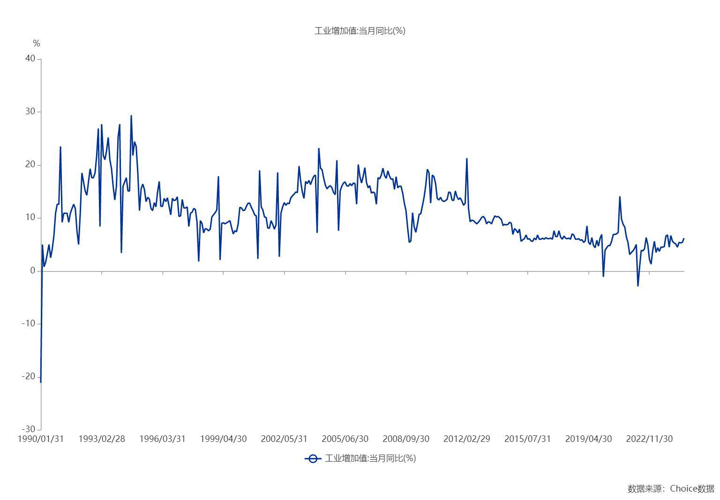

数据来源：东方财富Choice数据

